SplinesLineales
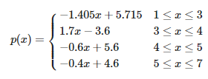
0 | 1 | 2 | 3 | 4
1 | 3 | 4 | 5 | 7
4.31 | 1.5 | 3.2 | 2.6 | 1.8

m1 | m2 | m3 | m4 |  | pendientes | LINEALES
-1.405 | 1.7 | -0.6 | -0.4
ti1 | ti2 | ti3 | ti4 |  | term-indep
5.715 | -3.6 | 5.6 | 4.6

